D.19
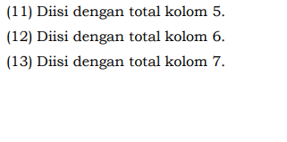
D.19. Tindak Lanjut Hasil Audit/Pengawasan APIP
Jenis BMN | Selesai |  | Belum Selesai |  | Jumlah Temuan/Rekomendasi
 | Kuantitas | Nilai | Kuantitas | Nilai | Kuantitas | Nilai
1 | 2 | 3 | 4 | 5 | 6 | 7

Nihil | Nihil | Nihil | Nihil | Nihil | Nihil | Nihil

Jumlah

H
H. Rekapitulasi Ketidaksesuaian Dengan Ketentuan

Jenis BMN | Telah Ditindaklanjuti |  | Belum Ditindaklanjuti |  | Jumlah Tidak Sesuai
 | Kuantitas | Nilai | Kuantitas | Nilai | Kuantitas | Nilai
1 | 2 | 3 | 4 | 5 | 6 | 7
TANAH
PERALATAN DAN MESIN
GEDUNG DAN BANGUNAN
JALAN IRIGASI DAN JARINGAN
ASET TETAP LAINNYA
KEMITRAAN DENGAN PIHAK KETIGA
ASET TAK BERWUJUD
ASET LAIN-LAIN
Jumlah | (8) | (9) | (10) | (11) | (12) | (13)


 |  |  |  |  | Padang, 16 Januari 2023
 |  |  |  |  | Kuasa Pengguna Barang/Anggaran

 |  |  |  |  | H.Idris Latif, S.H., M.H.
 |  |  |  |  | NIP 196404101993031002 . 196404101993031002

